상품제안서
모노 손톱깎이 세트 | 상품코드: S41908

 |  |  |  |  |  |  | 02-713-8555 | www.synergygift.co.kr
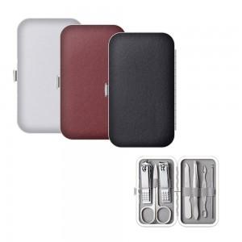

【상세/제작정보】

【인쇄/포장옵션】 | 실크, 스티커 / OPP(비닐)

【공급단가】 | 수량 | 200~ | 500~ | 1,000~ | 3,000~ | 10,000~
*VAT별도 | 레드 | 2,010원 | 1,980원 | 1,930원 | 1,860원 | 1,780원
 | 블랙 | 2,010원 | 1,980원 | 1,930원 | 1,860원 | 1,780원
 | 화이트 | 2,010원 | 1,980원 | 1,930원 | 1,860원 | 1,780원

【상품 URL】 | https://www.synergygift.co.kr:443/src/goods_detail.php?gdno=41908

